Hoja1
 | 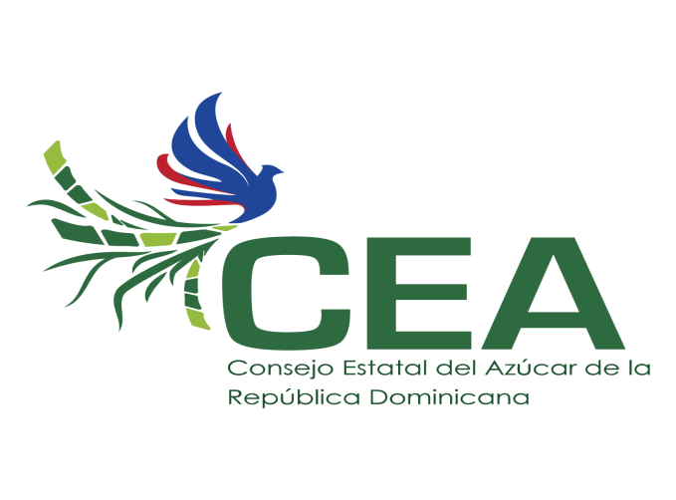
CONSEJO ESTATAL DEL AZUCAR
GERENCIA DE COMPRAS
Relacion de compras realizadas a Micro Pequeñas y Medianas Empresa (MiPyme) y Mipyme Mujer,
 |  | Dec-23
Codigo del Proceso | Empresa Adjudicada | Proceso de Compra | Tipo de Empresa Adjudicada | Monto por Contratos | Fecha de proceso (*)
CEA-UC-CD-2023-0082 | Kairosimport, SRL | Adquisicion de Soldaduras para uso del Ingenio Porvenir | MiPyme | 205,105.00 | 2023-12-19 09:00:01
CEA-DAF-CM-2023-0147 | Kairosimport, SRL | Adquisicion de Mangueras y terminales para uso de las Alzadoras del Ingenio Porvenir | MiPyme | 517,891.00 | 2023-12-22 08:00:06
CEA-DAF-CM-2023-0149 | M&N Cocina Catering, SRL | Servicio de Almuerzo tipo Buffet para 1,000 personas | MiPyme Mujer | 1,405,000.00 | 2023-12-20 08:15:01
(*) Fecha de Publicacion |  |  | TOTAL RD$ | 2,127,996.00

Juan Carlos Canario Ortiz
Gerente de Compras

